Project Overview
Delivery Delay Prediction
What | Dự đoán đơn hàng giao từ Supplier đến M có trễ hay không.
 | (Cụ thể ở phần Business Process)
Who | M
Why | 1. Bảo vệ môi trường: Giảm nồng độ CO2 thải ra từ phương tiện vận chuyển đơn hàng. - Những đơn hàng dự đoán không trễ thì sẽ được gom lại và vận chuyển từ Supplier đến M. Sau đó M sẽ vận chuyển từng đơn đến Customer. (Giảm được CO2 từ phương tiện vận chuyển) - Những đơn hàng dự đoán là trễ thì sẽ vận chuyển trực tiếp từ Supplier đến Customer 2. Trải nghiệm khách hàng Những đơn được đoán trễ sẽ được thông báo đến customer sớm hơn, thay vì sát ngày mới thông báo 3. Giảm lượng đơn hàng trễ - Những đơn hàng dự đoán trễ thì M sẽ liên lạc với bên Supplier, bên Supplier sẽ chú ý và tập trung vào những đơn hàng này để tránh bị trễ
How | Dùng Machine Learning (trên môi trường Celonis).
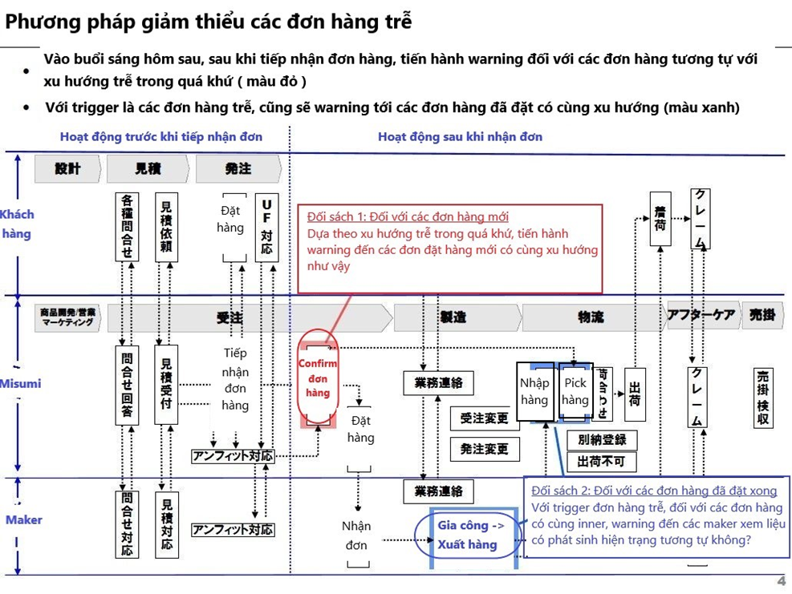
 | Mỗi khi có data mới thì push vào Celonis, lập lịch để chạy predict hàng ngày.

Business Process

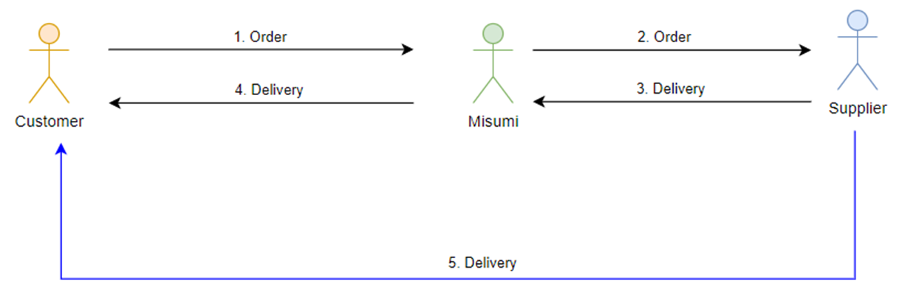
 |  |  |  | 80% trễ theo route 5
 |  |  |  | 20% trễ theo 3,4 | Đang Predict Đối sách 1 (Màu đỏ)
 |  |  |  |  | Đối sách 2 sẽ triển khai sau khi Đối sách 1 ok

 |  | 1. Customer (của M) order các sản phẩm MTO (Make To Order – Sản xuất theo đơn đặt hàng).
 |  | 2. M order sản phẩm đó từ Supplier.
 |  | 3. Supplier vận chuyển sản phẩm đến M (1 lần vận chuyển nhiều đơn hàng)
 |  | NOTE: Có một số sản phẩm Supplier sẽ phải vận chuyển trực tiếp đến Customer, mà không cần phải thông qua M
 |  | 4. M giao sản phẩm đến Customer.
 |  | 5. Trong trường hợp những đơn hàng bị delay, không còn thời gian để vận chuyển qua stage 3 và 4, thì Supplier sẽ vận chuyển từng đơn hàng trực tiếp đến Customer. --> Mục tiêu là hạn chế route 5

Bài toán | Dự đoán một đơn hàng có bị trễ ở giai đoạn 3 hay không.
 | Mong muốn: dự đoán đơn trễ thà ít nhưng chất lượng Vì khi một đơn hàng dự đoán trễ thì M sẽ liên hệ với Supplier để confirm và xử lý. Nhưng nếu dự đoán trễ quá nhiều ví dụ như 100 đơn nhưng trong khi thực sự trễ chỉ có 10 đơn, sai nhiều thì supplier không đồng ý --> không muốn hợp tác nữa.

Context | Một số lưu ý về dataset
 |  | 1. Dữ liệu đơn hàng của Customer: T_SO_DETAIL
 |  | 2. Hiện tại không có dữ liệu ở giai đoạn 3
 |  |  | Không có ngày M order.
 |  |  | Không có ngày giao hàng dự kiến.
 |  |  | Không có dữ liệu địa lí, phương tiện, cách thức giao hàng.
 |  | 3. Lý do trễ được Supplier báo cáo ở cột "REASON_CD" bảng "BIZCON_REQ_TBL"
 |  | 4. Các đơn hàng được gọi là trễ khi: VSD (Ngày giao hàng dự kiến cho Customer) thay đổi
 |  |  | Khi VSD thay đổi, set data cũ vào ORIGINAL_SO_VSD và set data mới vào VSD --> Hiện tại Không sử dụng ORIGINAL_SO_VSD nữa, tức không thể biết được VSD dự kiến ban đầu.
 |  | 5. VSD cũng chính là ngày giao hàng thực tế cho Customer
 |  |  | M sẽ giao hàng đúng ngày VSD, không có trường hợp giao sớm hơn
 |  |  | Nếu giao trễ thì quay lại trường hợp như mục số 4 ở trên
 |  |  | Ngày mà Supplier giao hàng cho M sẽ gần hoặc bằng VSD
 |  | 6. Không có data thể hiện đơn hàng nào vận chuyển theo route 5
 |  | 7. Liên lạc giữa M và Supplier về việc delay vận chuyển: qua điện thoại

